상품제안서
꼬임카드명함지갑(3종) | 상품코드: S27421

 |  |  |  |  |  |  | 02-713-8555 | www.synergygift.co.kr
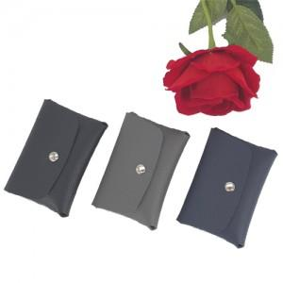

【상세/제작정보】 | <p>목줄, 스트랩 추가시 문의바랍니다&nbsp;</p>

【인쇄/포장옵션】 | 레이저 / 포장지포장

【공급단가】 | 수량 | 100~ | 300~ | 500~ | 1,000~ | 3,000~
*VAT별도 | 단가 | 4,320원 | 4,160원 | 4,000원 | 3,840원 | 3,740원

【상품 URL】 | https://www.synergygift.co.kr:443/src/goods_detail.php?gdno=27421

